Pendencias de 26-02 a 05-03
Descrição | Respostas | Impacto | Data Limite | Responsável
Incluir no Learning Agility o campo – “Sem referência” – Entender o impacto no cálculo | Aguardando definição. Será um dos pontos para pauta da reunião do dia 05/03/2015 As empresas querem que o Learning Agility não seja mais obrigatório, ou seja, se o gestor não souber avaliar um empregado, ele pode não avaliar, utilizando na escala o conceito “Não sei”. Para isso, elas deverão revisar o cálculo feito pela VC. Houve uma conversa com a Jéssica, que não deu maiores explicações do por que foi decidido que o Learning Agility seria obrigatório. Disse apenas que era uma decisão da diretoria. precisamos ver se é possível obrigar o gestor a responder pelo menos 2 das 3 perguntas de cada “bloquinho | O impacto em incluir este campo é no cálculo já validado pela VC. Seguindo a orientação da Jéssica (VC) antes de qualquer mudança no cálculo, o mesmo deve ser validado em conjunto com a VC | 2015-03-02 | HRST
Como defino plano sucessório de uma posição que está vaga? | Será criado um usuário para cada posição crítica, sendo assim haverá uma estrutura paralela onde poderá definir sucessão mesmo que a posição esteja vazia. É possível. Ver figura 4 ao final desta planilha |  | 2015-03-02 | HRST
Avaliação 180 – 70%/30% peso gestor e auto-avaliação – definir exatamente o momento do processo em que isso acontece | Essa é uma informação que deve ser melhor explicada no BBP e colocada no local correto | N/A | 2015-03-02 | HRST
Avaliar inclusão de participantes ao longo do processo | Não é possível. Para o formulário de 360 é possível. Ver figura 1 ao final desta planilha |  | 2015-03-02 | HRST
Como importar box de avaliações anteriores? É possível? | Tem um bloco no EP que chama histórico de posições 9-box |  | 2015-03-02 | HRST
No Dossiê, o gestor pode editar os destaques de avaliação de anos anteriores? O sistema está permitindo perda de histórico? Entender ganhos e perdas das opções | Sim, dando permissão para incluir, automaticamente ele terá permissão para alterar e deletar. O ganho desta opção está na forma de extrair relatórios e também para melhorar a integração com o módulo de sucessão. Caso as informações do Dossiê fique dentro do próprio formulário, as mesmas só poderão ser acessadas dentro do mesmo sendo que os relatórios e visualizações no módulo de sucessão deverão ser manuais (1 a 1) |  | 2015-03-02 | HRST
Avaliar proposta de ajuste no fluxo. Incluir mais uma etapa para que o empregado informe o que ele escreveu do feedback dado e qual a sua proposta de PDI | Durante a reunião do dia 02.03 foi criado um fluxo e um modelo de PDI para as empresas. |  | 2015-03-02 | HRST
É possível criar PDI ou PDC? Tem possibilidade no sistema? | É possível, o modelo de PDI foi definido na reunião de 02/03/2015 |  | 2015-03-02 | HRST
Verificar se é possível fazer a mudança de etapa em lote. Fazer passagem de um processo, por exemplo no caso de um empregado estar de férias, em lote. | É possível. Ver figura 3 ao final desta planilha |  | 2015-03-02 | HRST
É possível carregar metas individuais sem resultado da empresa? | As metas podem ser carregadas por um arquivo csv. Ver figura 2 ao final desta planilha |  | 2015-03-02 | HRST
Verificar a possibilidade do feedback acontecer mesmo sem acabar o comite | Será necessário finalizar o Comitê para seguir para a próxima etapa |  | 2015-03-02 | HRST
Ao definir participantes, se carregar por excel o participante é adicionado à lista? |  |  | 2015-03-04 | HRST
Disparo programado de formulários: se houver alguma alteração, verificar se a informação é alterada, mesmo depois da programação | Se houver uma a alteração no formulário depois de lançado, será necessário gerar um formulário novo |  | 2015-03-04 | HRST
Funcionalidade Adicionar Participante Interno: verificar se também é possível inserir matrícula |  |  | 2015-03-04 | HRST
Verificar como é possível inserir imagens para idiomas diferentes |  |  | 2015-03-04 | HRST
Verificar como trazer somente metas individuais. Não trazer metas da empresa |  |  | 2015-03-04 | HRST
Verificar se é possível juntar Avaliação de Desempenho + Learning Agility. Hoje na VC são formulários separados | Os dois formulários estão separados por causa do cálculo de deflação que não é feito pelo Success. As informações são exportadas para cálculo e depois importadas novamente. | Como impacto temos: perda do cálculo do box e como consequência o empregado não será plotado; não aderência à configuração da VC | 2015-03-04 | HRST
Quadro resumo e quadro detalhado ficarão abertos para serem vistos? | Sim, quando o empregado e o gestor puderem ver o resultado da avaliação. |  | 2015-03-03 | HRST
Tem como fazer um gráfico resumido com as informações | Não é possível inserir gráfico no formulário |  | 2015-03-04 | HRST
Verificar a possibilidade de ter um relatório com as informações do box sugerido pelo sistema e do box sugerido pelo gestor, para comparação | Se essa informação estiver disponível no sistema em algum campo, é possível extrair um relatório, porém não tem como extrair um relatório da figura do 9-box |  | 2015-03-04 | HRST
Verificar se é possível trazer a Posição ao invés de se criar uma estrutura fictícia para Sucessão | É possível utilizar posição para Sucessão | Será utilizada uma configuração diferente do que foi feito pela VC, sendo assim não será possível utilizar a VC como acelerador | 2015-03-04 | HRST
A Francielle conversou hoje com a Fernanda e informou que existe uma diferenciação para as avaliações na VID Curitiba. Para o Staff, a auto-avaliação tem como peso 0% e a avaliação do gestor tem 100%, diferentemente do que ocorre na VC, que considera a auto-avaliação 30% e a avaliação do gestor 70%. Haverá a necessidade de se construir um novo formulário, mas segundo ela. |  |  | 2015-03-04 | HRST
Verificar se é possível a VM, VID Curitiba e VE ter a opção de ter um mapeamento de todas as posições e destacar as críticas |  |  | 2015-03-04 | HRST
Verificar se é possível considerar a estrutura (organograma) SAP pois a VC utilizou uma estrutura fictícia com as posições com os nomes dos cargos |  |  | 2015-03-04 | HRST
É possível compartilhar mais de um candidato para diferentes vagas? |  | Pool compartilhado, um candidato para mais de uma vaga, porém se as posições ficarem vagas ao mesmo tempo, teremos um problema, pois só terá um sucessor | 2015-03-04 | HRST
Ao invés de puxar pelo jobcode, é possível puxar a informação pela posição? | Sim, é possível utilizar a posição para sucessão |  | 2015-03-04 | HRST
Quadrante terá uma grande quantidade de empregados. É possível ter uma barra de rolagem? Se sim executar. Verificar |  |  | 2015-03-04 | HRST
Verificar se é possível criar campos para definir os requisitos básicos de uma posição. Como exemplo de campos: Formação, Experiência, Dimensões de Atuação, Desafios de negócio e gestão. (Solicitação VID Curitiba) |  |  | 2015-03-04 | HRST
Verificar se é possível colocar um destaque para os sucessores que são apostas do gestor. As apostas precisam criar um plano sucessório, como se fosse um formulário, ou então campos descritivos. Se não for possível (Solicitação VID Curitiba) | É possível. Foi definido no dia 05.03.2015 que o ícone utilizado será a medalha de estrela | N/A | 2015-03-04 | HRST
Verificar como será a comunicação da instância que leva informações para o SAP, e o SAP leva para o SDV, mas que agora deve levar para o Success. Ponto mencionado pelo Emerson |  |  | 2015-03-04 | HRST
A atualização dos dados cadastrais dos empregados deverão ser atualizadas no Success, no entanto, Emerson quer saber como acontecerá a parte de Treinamento |  |  | 2015-03-04 | HRST

Figura 1

Figura 2
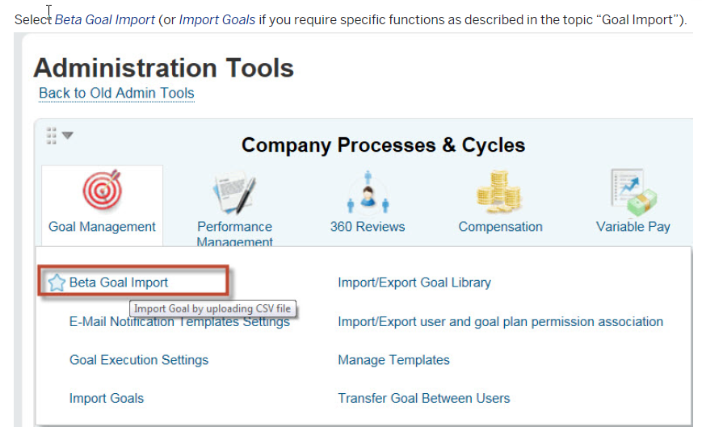

Figura 3
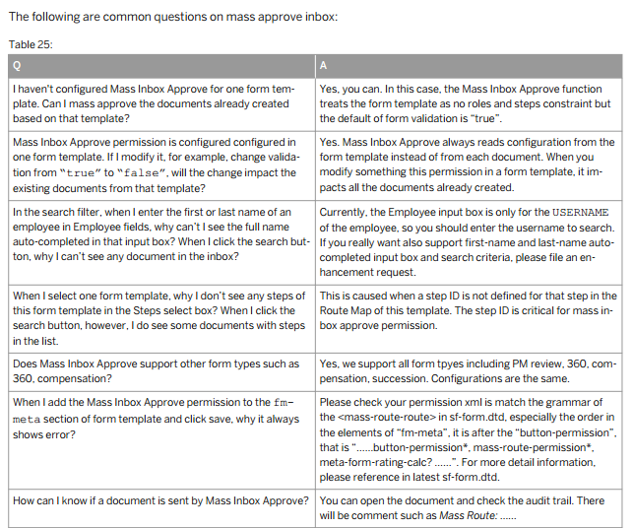

Figura 4

